graficos
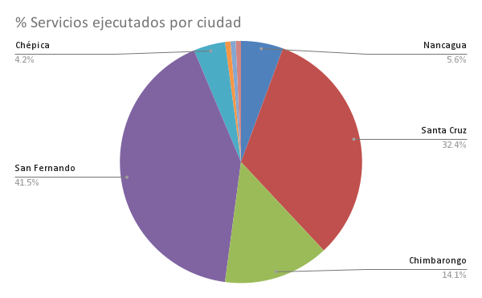
Ticket promedio (CLP) | 45901.67832

